Sheet1
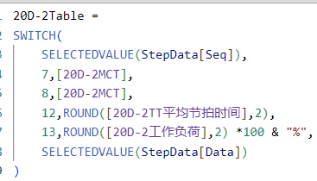
百分比和小数互转 | DIVIDE(LEFT(percentValue,LEN(percentValue)-1),100)； ROUND([20D-2工作负荷],2) *100 & "%"

手写Table Measure

Sharepoint connection
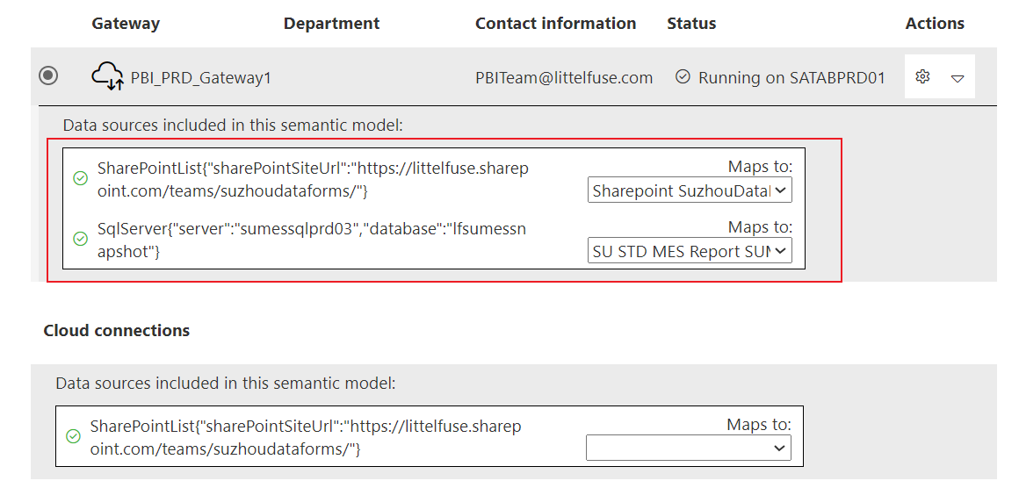
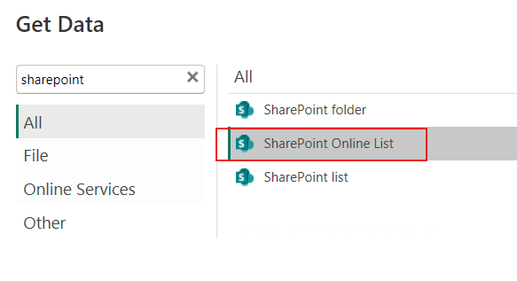
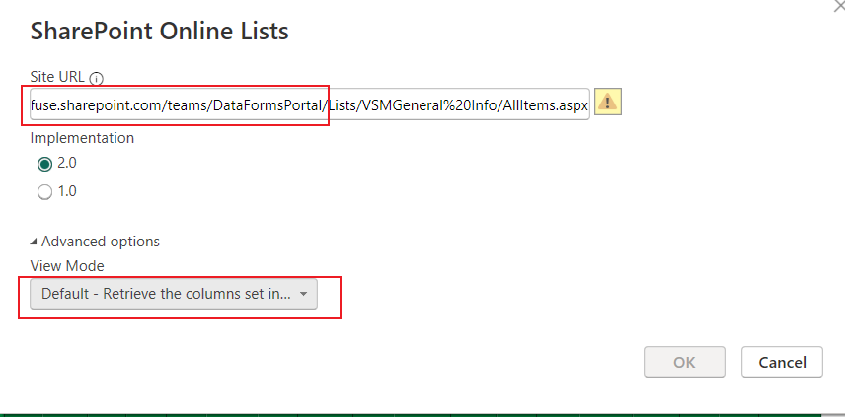

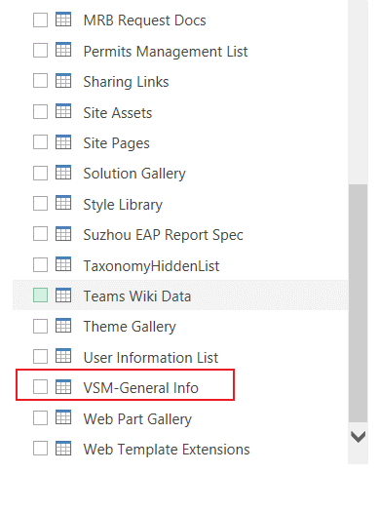

Gateway里面设置数据库权限

DAX
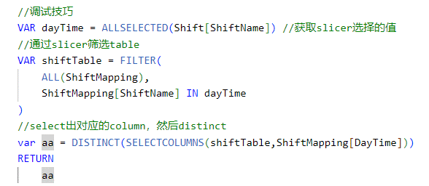
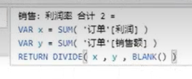







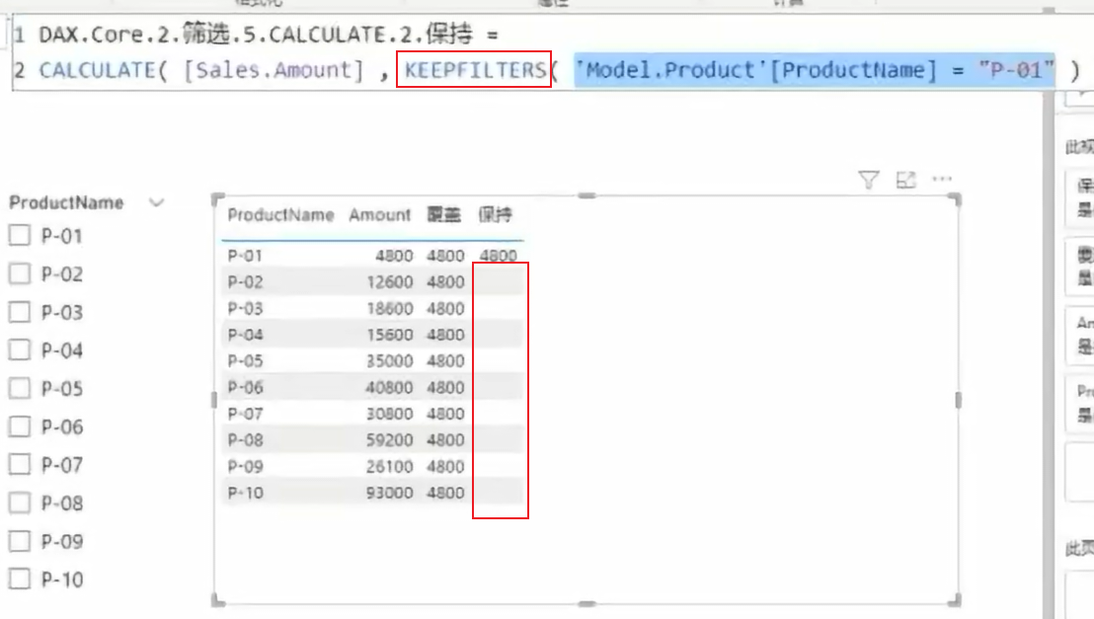

用Union函数把别的表的数据整到另外一张表里面去
下面代码的意思是创建两列：一列是Area DATa，另外一列是period |  | 下面代码的意思是创建一列：增加一行Others的数据，其他的数据从别的表里面取
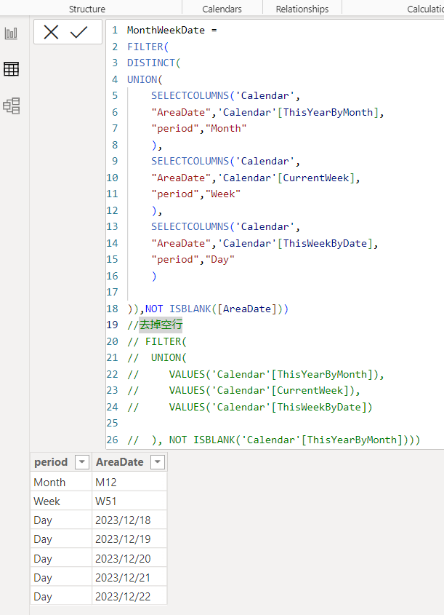
 | MonthWeekDate =
 | FILTER(
 | DISTINCT(
 | UNION(
 | SELECTCOLUMNS('Calendar',
 | "AreaDate",'Calendar'[ThisYearByMonth],
 | "period","Month"
 | ),
 | SELECTCOLUMNS('Calendar',
 | "AreaDate",'Calendar'[CurrentWeek],
 | "period","Week"
 | ),
 | SELECTCOLUMNS('Calendar',
 | "AreaDate",'Calendar'[ThisWeekByDate],
 | "period","Day"
 | )

 | )),NOT ISBLANK([AreaDate]))
 | //去掉空行
 | // FILTER(
 | // UNION(
 | // VALUES('Calendar'[ThisYearByMonth]),
 | // VALUES('Calendar'[CurrentWeek]),
 | // VALUES('Calendar'[ThisWeekByDate])

 | // ), NOT ISBLANK('Calendar'[ThisYearByMonth])))

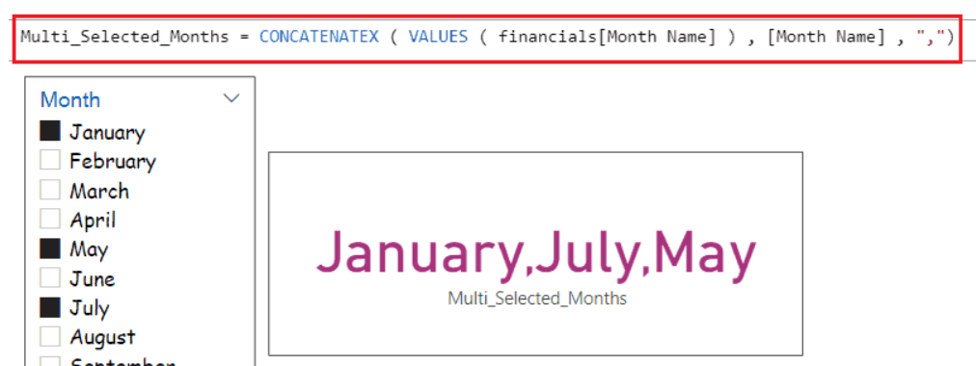

获取slicer的值

获取非日期类型的单个值

获取非日期类型的多个值
test = CONCATENATEX(VALUES(DateType[DateType]),[DateType],",")

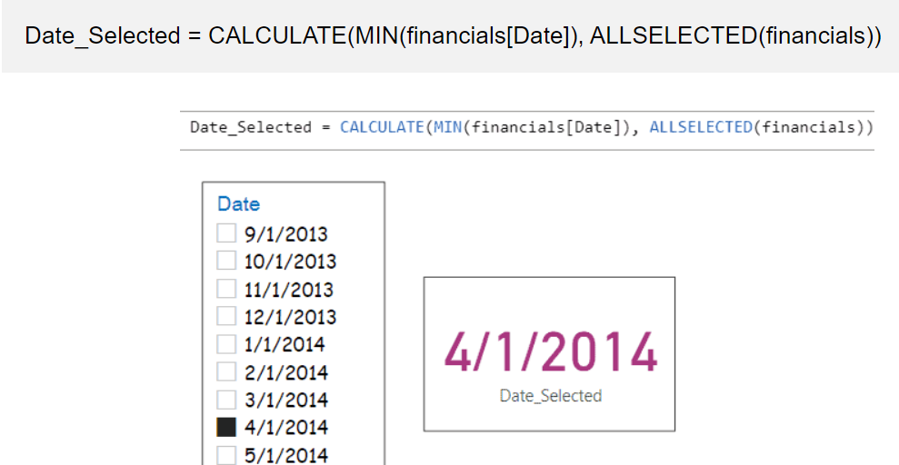
获取日期类型的StartDate，这个值不管设置一个日期还是日期段都是通用的

test = CALCULATE(MIN('Calendar'[Calendar_Date]),ALLSELECTED('Calendar'))

获取日期段，StartDate，EndDate

将取到的日期段组成字符串

Line and Clustered Column
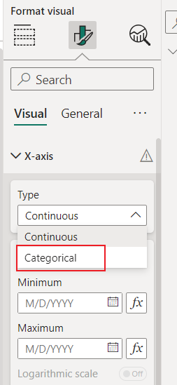
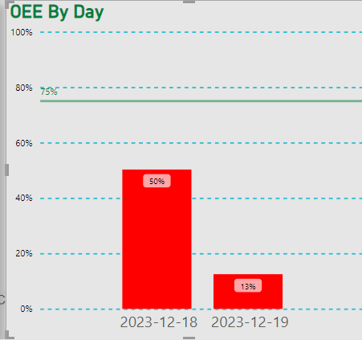
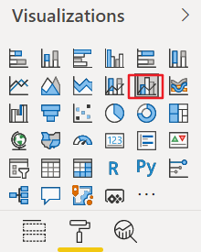

1.设定Line y-axis的基准线在哪个位置

默认情况是这样的，可以看到96%这条基准线就是最低了，很不好看
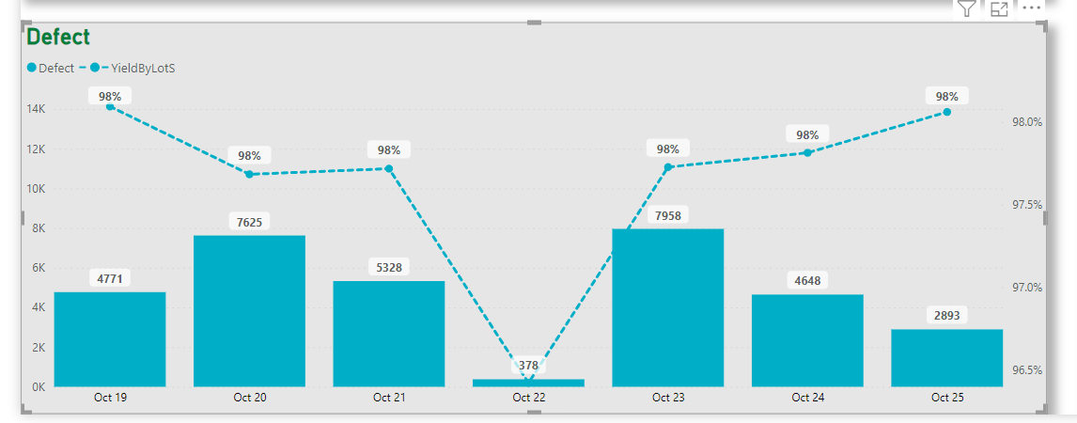
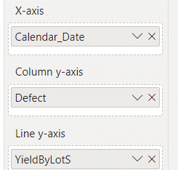
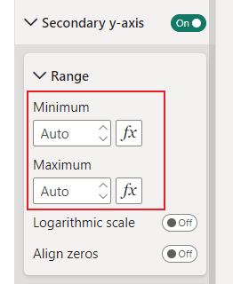

最大最小设置成0，1就是从0开始，统计；最小值如果设置成0.8就是从80%统计，这样来控制曲线
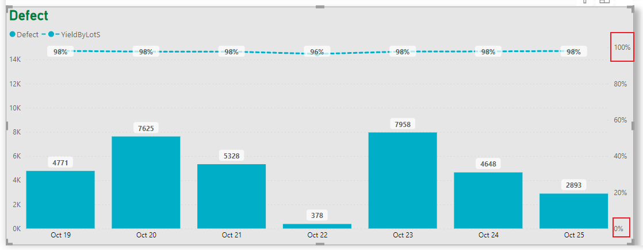
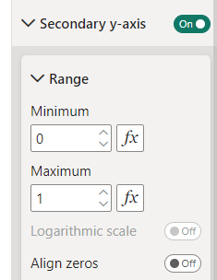

2.设置一条基准线，比如说设置一条75%的参考线

 |  | 必须选这个图形才有基准线
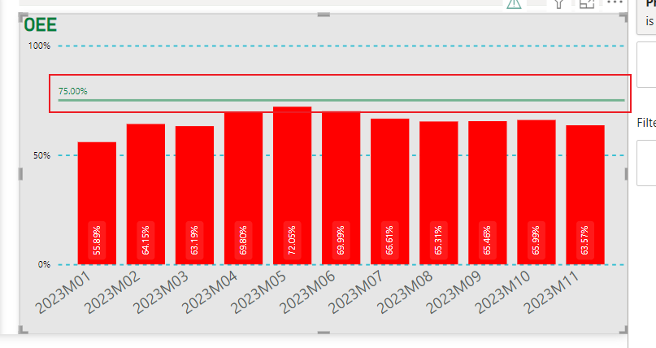
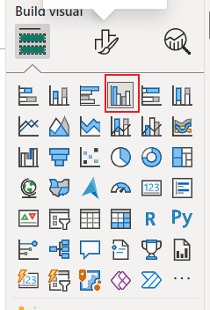

上图的每一列如果没有达到基线值则变换颜色

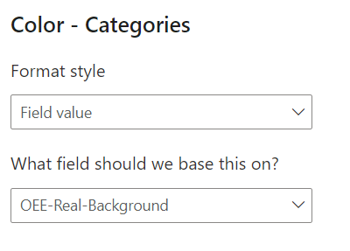

3.chart按日显示的时候如果数据比较少并且是连续的日期的时候会显示小时，怎么把小时去掉按天来显示
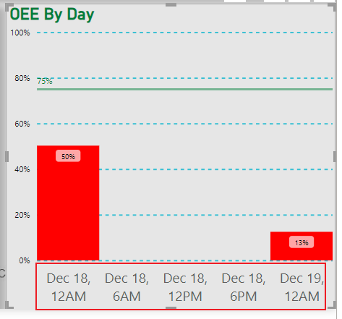
 | 选择下图的类别就是按天显示了

Metrix
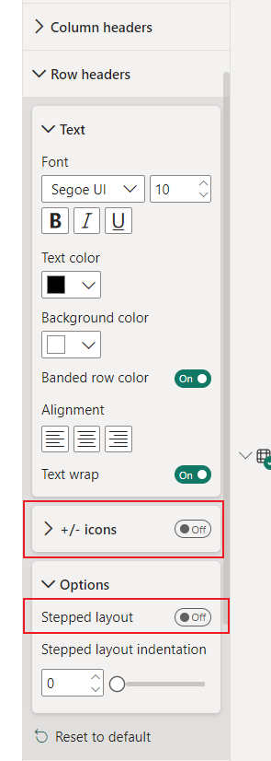
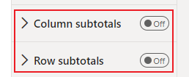
多行相同的值合并，这个功能只能怪是Matrix，Table没有这个功能

可以多个层级合并（1对多对多），如果显示不出来记得点击metrix右上角的扩展图标就能出来
table如果想要合并单元格只能把这个table改成metrix才行
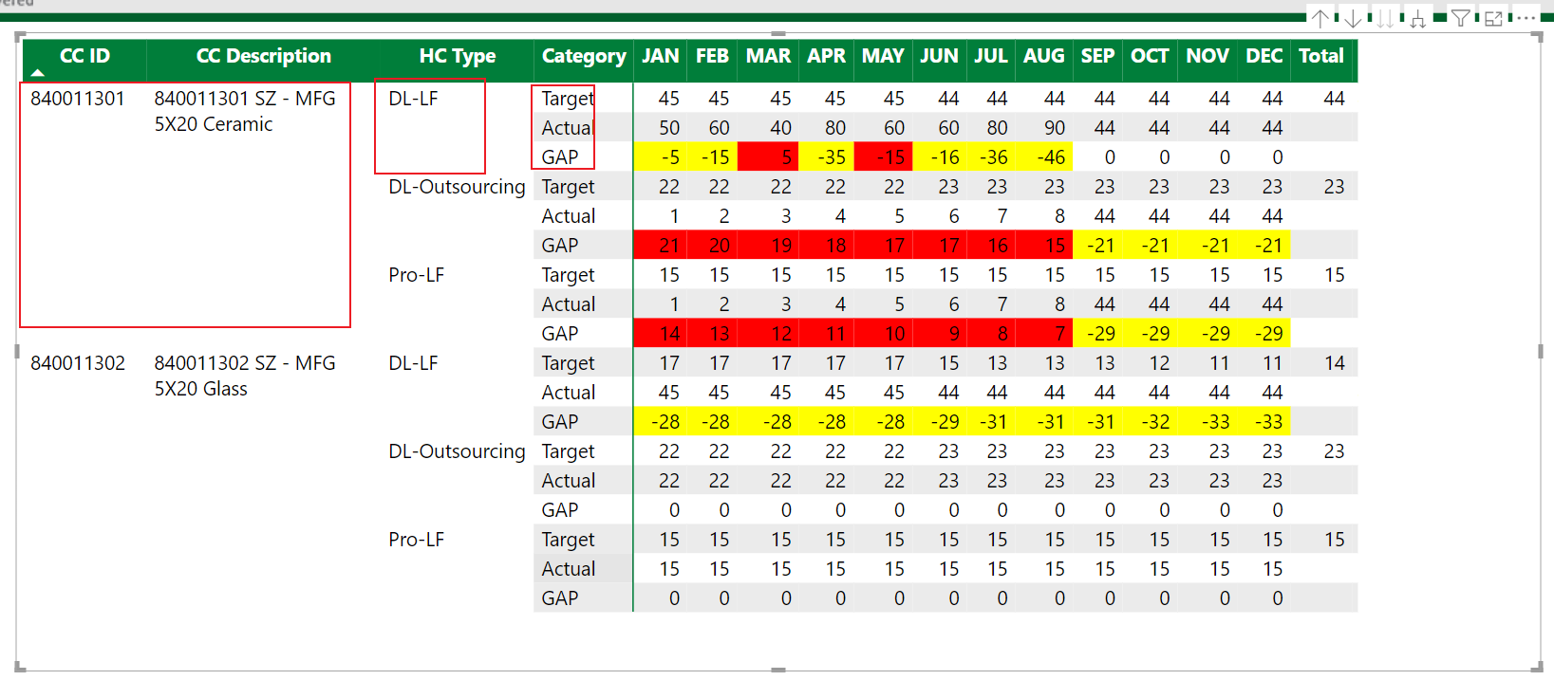

相关的设置

Slicer
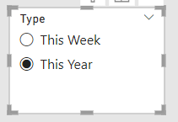
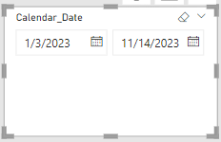
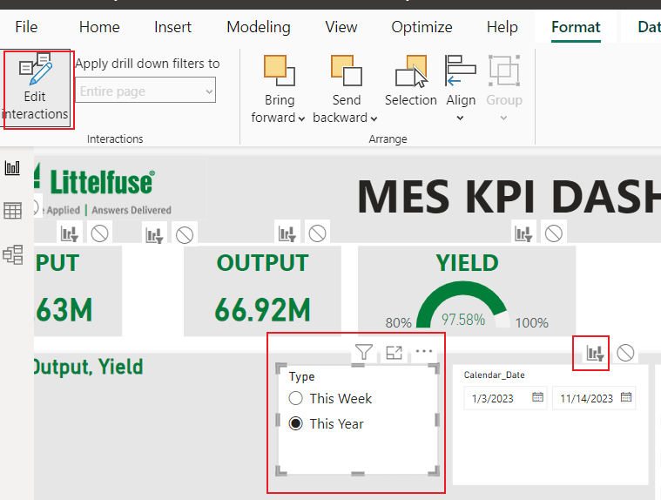
两个Slicer联动实现Slicer日期段变化。缺点是第二个日期的slicer不能手动变更，如果变更了好像联动就失效了。然后需要把第二个日期字段去掉后再托上去一个同样的日期字段就好了
参考网址：https://www.youtube.com/watch?v=MYHG-QSM8qw

效果演示

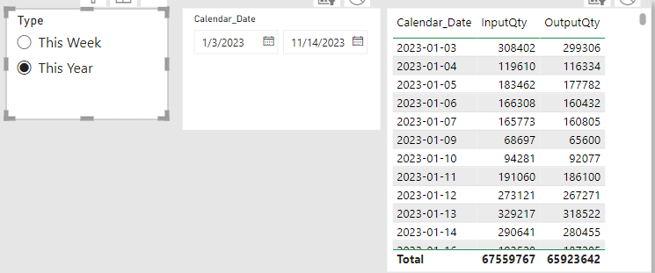
 |  |  | 日期从1月3号开始说明前两天是没有数据的，所以跳过

1.要点，要实现Slicer日期变化，两个Slicer的字段必须是同一张表里面的字段才行。

首先要建一张基于日期表Carendar表的日期类型表

 |  |  |  | DateFilterTable =
 |  |  |  | var days = VALUES('Calendar'[Calendar_Date])//取出Calendar表[Calendar_Date]字段的所有日期，Values是去掉重复日期的函数和group by功能一样
 |  |  |  | var todayAA = {TODAY(),TODAY()-1} //手动设定两个日期并组成table类型，用来测试
 |  |  |  | var unionDay = UNION(days,todayAA) //Union函数必须要2个参数，都是Table类型才行。todayAA用{}表示table类型
 |  |  |  | var column1 = ADDCOLUMNS(DATESBETWEEN('Calendar'[Calendar_Date],TODAY()-7,TODAY()),"Type","This Week") //增加一列Type列，一周之内的日志值为Week
 |  |  |  | var column2 = ADDCOLUMNS(CALENDAR(DATE(YEAR(TODAY()),1,1),TODAY()),"Type","This Year") //增加一列Type列，今年的数据为this year
 |  |  |  | var unionTable = UNION(column1,column2)
 |  |  |  | return
 |  |  |  | unionTable

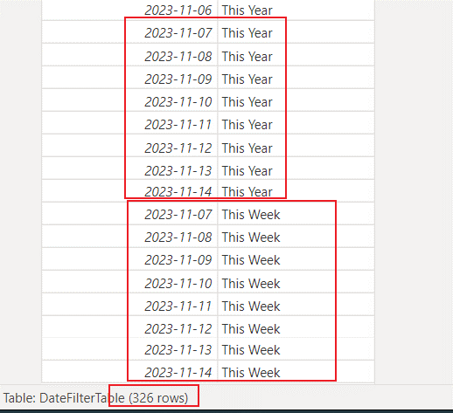
 | 这张表建完后可以看到日期有重复，这是上面的语句有关Union(Column1,Column2)
 | 这张表最后的日期是Today的日期，没有建到2023-12-31，所以画面上最后的日期筛选就是Today的日期
 | This Year的行数+This Week的行数 = 326行

2.三张表建立关联关系

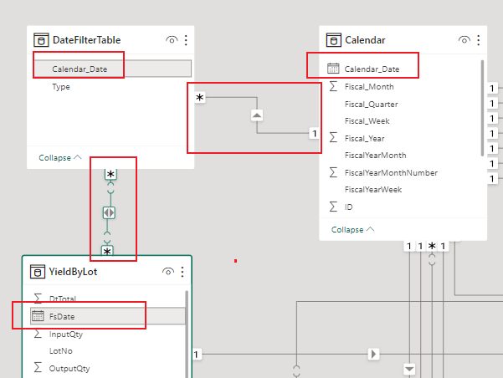
 |  | DateFilterTable表和Calendar是多对一关系

 |  | DateFilterTable表和业务表YieldByLot的日期关系是多对多关系。因为DateFilterTable表本身就是日期重复的，只是Type不一样

3.UI上面把两个Slicer上去，这两个Slicer要同一张表才能自动动态变化。
当把这两个弄好后，还需要选中第一个Slicer后点击Edit intercactions然后点击第二个筛选按钮

Pie Chart
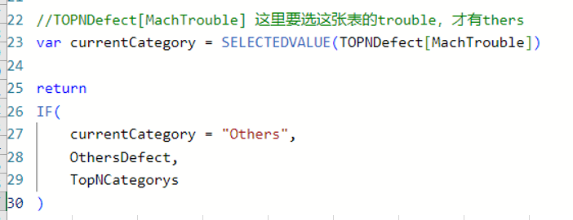
显示前N个类别，其他的用Others表示

一共是501个不良数，要显示前4个最多的不良分类，其余的用others显示
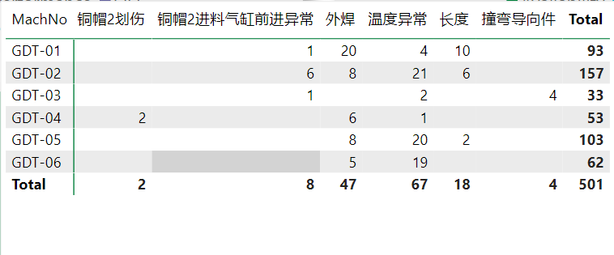

以下就是结果
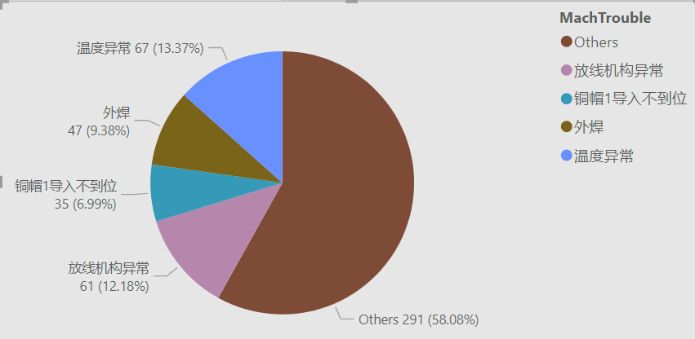
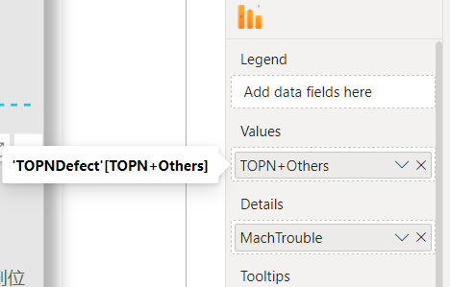

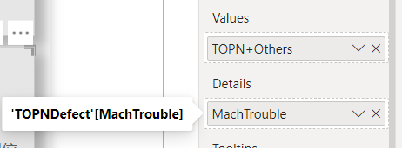

1.要实现上面的结果，首先要建一张不良表把所有的不良分类和Others放到一起

创建表的代码：TOPNDefect = UNION(VALUES(EQFailMode[MachTrouble]),ROW("MachTrouble","Others"))

2.把对应表关联起来
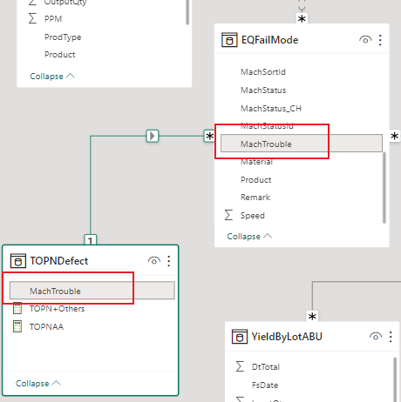

3.下面是Pie chart的DAX

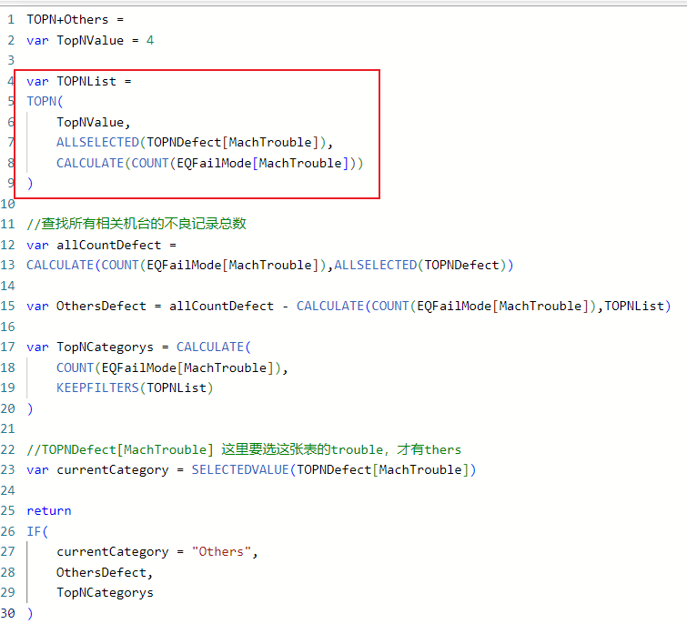
 | 通过建Table知道TOPNList的前4名是这几个

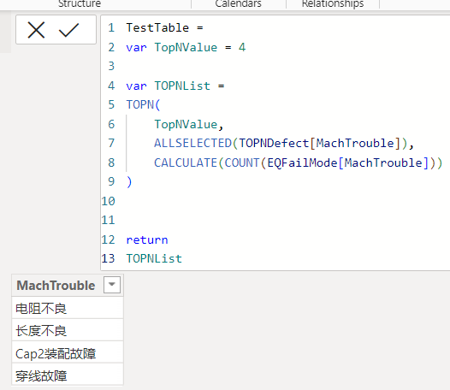

 | 3个变量的值都可以调试出来
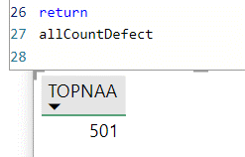
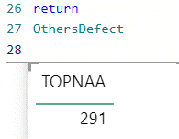
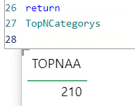

下面这一段的代码是pie chart的固定写法，不然就显示的有问题了

DAX debugger
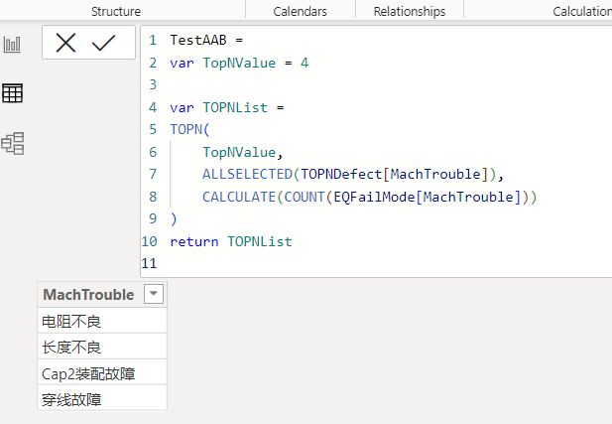
以下的DAX是pie chart里面显示前4个不良，其余的不良加总到一起用Others显示
下面红色方框里面的结果不能直接放在return里面去显示，因为是一个filter，可以认为是table，所以想要看它的数据只能放table里面去调试

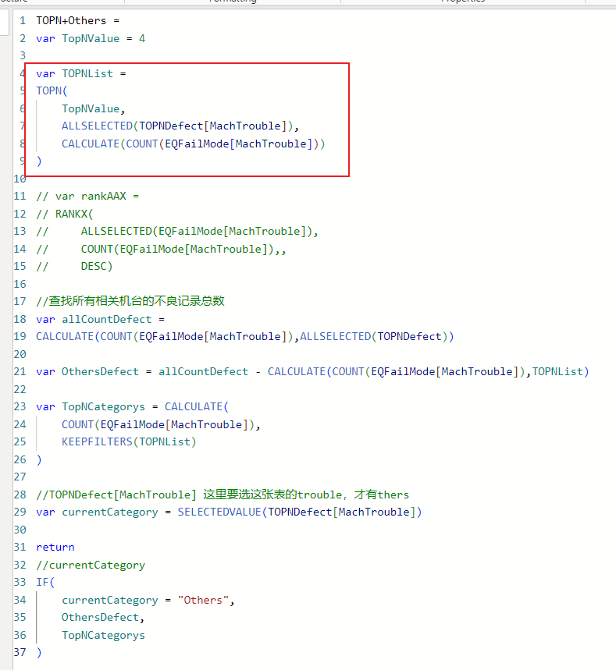

下面就是手动创建了一张表，这样就能看到TOPNList里面的数据了

Drill through
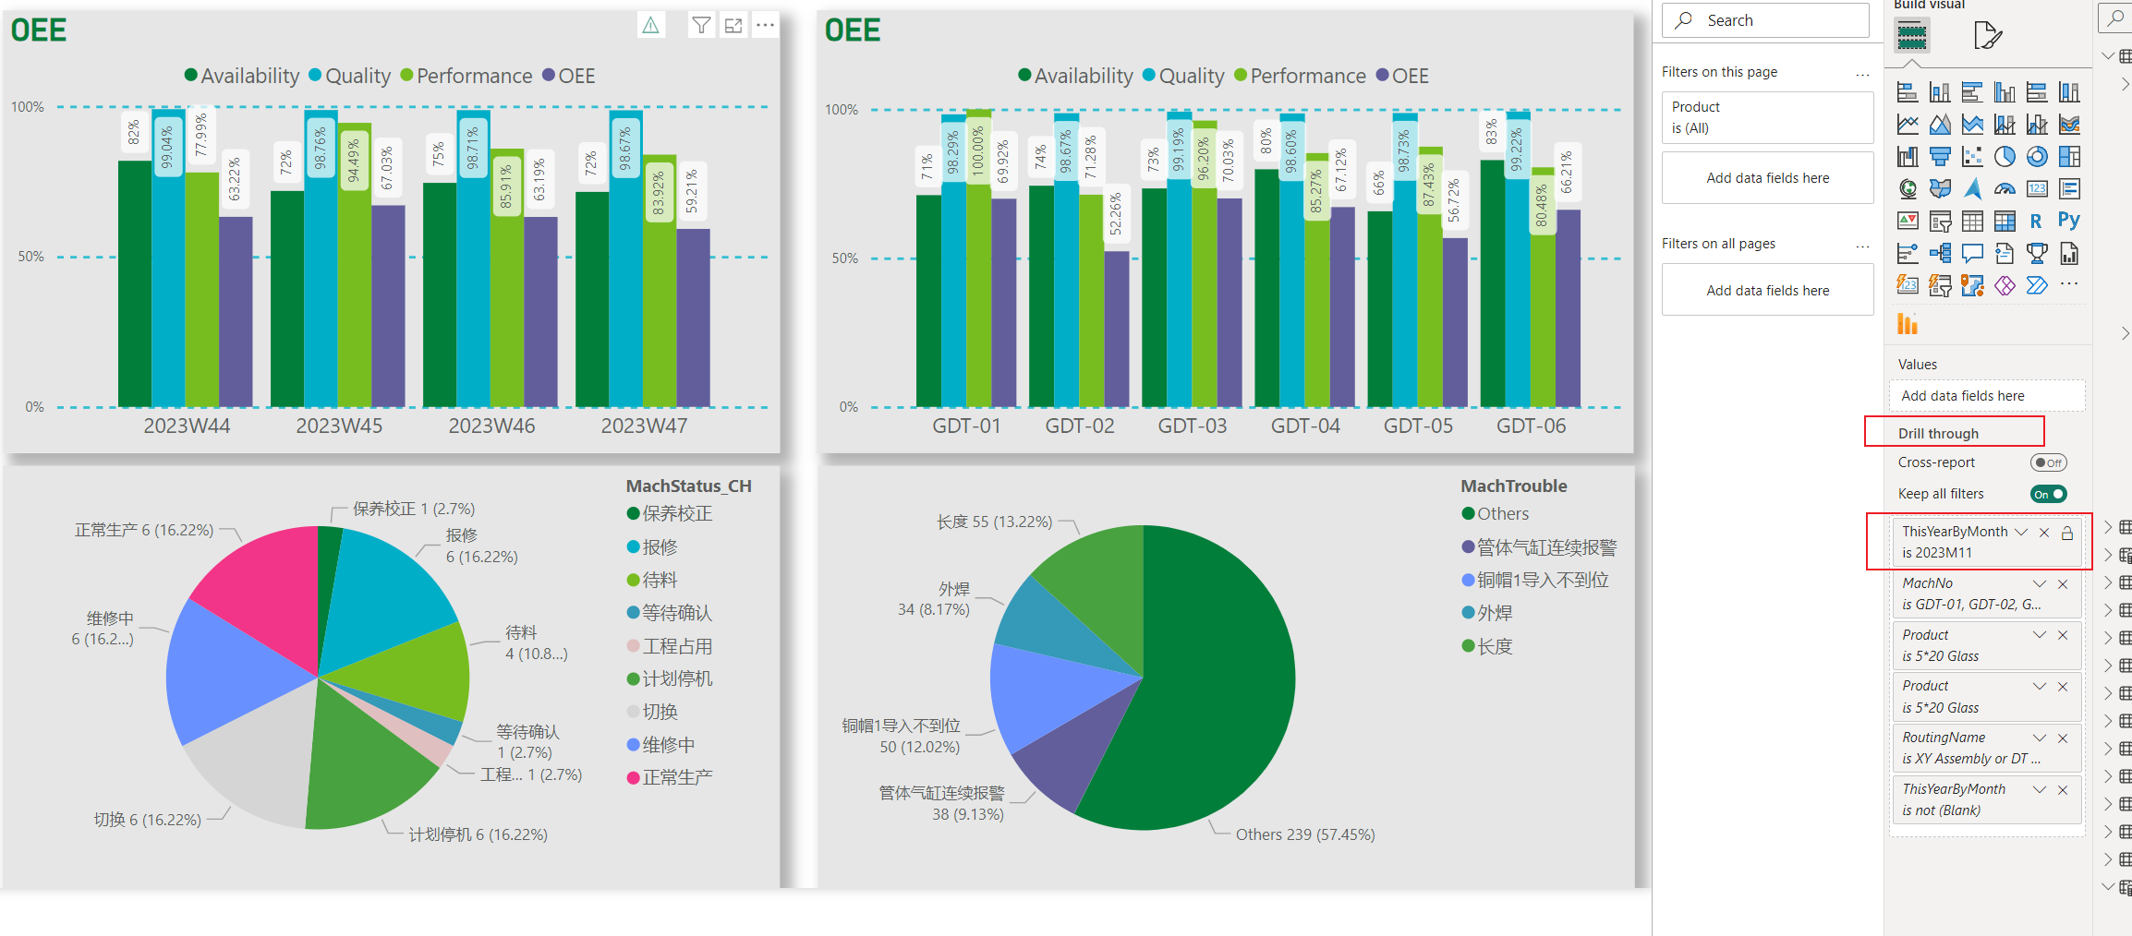
钻取表设置

主表的设置

下图插入一个按钮，然后点击按钮在属性里面选择钻取属性，再选择目标页面是哪个
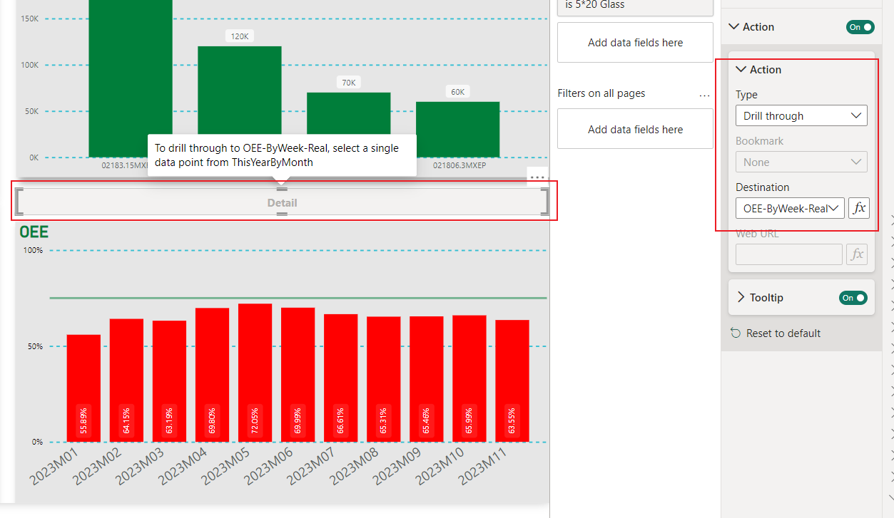

主表的chart当选择某一个月份的数据后按钮就变成可用状态了，就可以点击按钮跳转了。这里面要注意筛选的条件是ByMonth的，也就是跳转页是根据这个月份来做筛选的
常犯的错误：选择按钮后目标页面Destination找不到跳转页面，这是因为跳转页面的筛选条件没有按照主页面的ByMonth来做条件

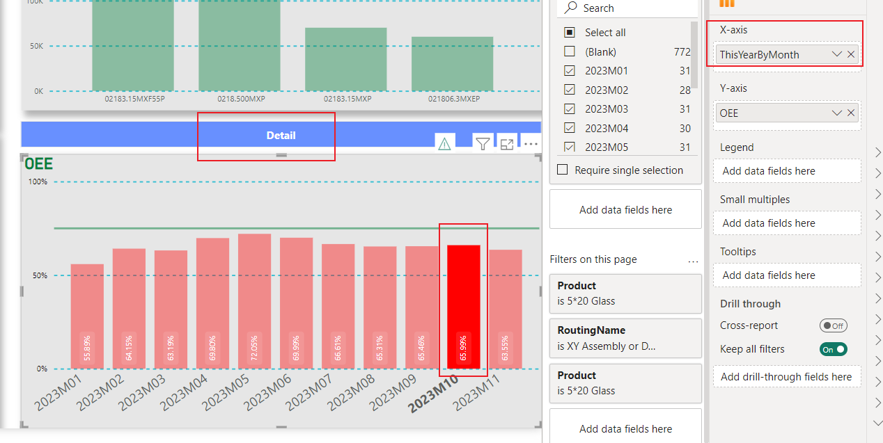

子页面的设置

子页面主要是在drill through里面把主要条件加进去就可以了，这里面一定要加ThisYearByMonth的条件才行，不然主页面就找不到子页面了

